Hoja1
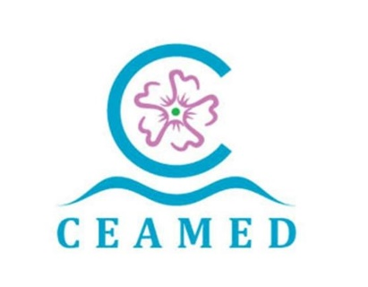 Centro Atlántico del Medicamento, S.A. A38857595 Avda La Trinidad 61 7ª Planta Torre Agustín Arévalo 38204 La Laguna Tfno. : 822 102 653 www.ceamedsa.com AYUDAS Y SUBVENCIONES PÚBLICAS 2021

ADMINSTRACIÓN CONCEDENTE | RESOLUCIÓN CONCESIÓN | FECHA CONCESIÓN | Código BDNS | IMPORTE | NOMBRE DEL PROYECTO | OBJETO
GOBIERNO DE CANARIAS - CONSEJERÍA DE ECONOMÍA, INDUSTRIA, COMERCIO Y AUTÓNOMOS | EXPEDIENTE IPI2021010038, SEGÚN RESOLUCIÓN Nº 164/2021 DE 27/04/2021, POR LA QUE SE CONCEDEN SUBVENCIONES PARA LA INCORPORACIÓN DE PERSONAL INNOVADOR AL TEJIDO PRODUCTIVO, DE CONFORMIDAD CON LO DISPUESTO EN EL ARTÍCULO 36.4 DEL DECRETO 36/2009, DE 31 DE MARZO, POR EL QUE SE ESTABLECE EL RÉGIMEN GENERAL DE SUBVENCIONES DE LA COMUNIDAD AUTÓNOMA DE CANARIAS | 2021-04-27 | 522383 | 72,000.00 € | IPI2021_010038 | Desarrollo y puesta a punto de un nuevo ensayo destinado a la realización de screenings masivos de compuestos químicos diversos, con el objetivo de identificar nuevos activadores de la proteína ClpP expresada tanto en humanos como en la bacteria Staphyloccocus aureus, reduciendo la incidencia de falsos negativos del método anterior.

